баг-репорт
Тестовое задание на позицию стажера-QA
Задание 1.

Summary | Issue key | Issue id | Issue Type | Project name | Priority | Description | Attachments
Строка поиска: опечатка в логотипе компании | AT-1 | 10001 | Bug | Avito_Test | High | STR: 1. Заходим на сайт 2. Выбираем категорию "Электроника" 3. Выбираем раздел "Телефоны" 4. Выбираем подкатегорию "Мобильные телефоны" Result: логотип "Avvito" Expected result: логотип "Avito"
Цепочка навигации на странице поиска: наименование разделов отображаются с маленькой буквы, кроме раздела "Главная" | AT-1 | 10002 | Bug | Avito_Test | Low | STR: 1. Заходим на сайт 2. Выбираем категорию "Электроника" 3. Выбираем раздел "Телефоны" 4. Выбираем подкатегорию "Мобильные телефоны" Result: Цепочка навигации: Главная - электроника - телефоны - мобильные телефоны Expected result: Цепочка навигации: Главная - Электроника - Телефоны - Мобильные телефоны
Цепочка навигации на странице поиска: при установке фильтра "Производитель" отсутсвует соответствующий раздел | AT-1 | 10003 | Bug | Avito_Test | Medium | STR: 1. Заходим на сайт 2. Выбираем категорию "Электроника" 3. Выбираем раздел "Телефоны" 4. Выбираем подкатегорию "Мобильные телефоны" 5. Устанавливаем фильтр "Производитель" (Samsung) Result: Цепочка навигации: Главная - электроника - телефоны - мобильные телефоны Expected result: Цепочка навигации: Главная - Электроника - Телефоны - Мобильные телефоны - Samsung | 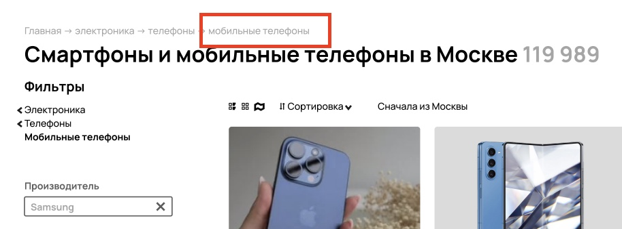
Заголовок поиска в подкатегории "Мобильные телефоны": при использовании фильтра"Производитель" отсутсвует соответствующий упоминание |  | 10004 | Bug | Avito_Test | Low | STR: 1. Заходим на сайт 2. Выбираем категорию "Электроника" 3. Выбираем раздел "Телефоны" 4. Выбираем подкатегорию "Мобильные телефоны" 5. Устанавливаем фильтр "Производитель" (Samsung) Result: Заголовок поиска: Смартфоны и мобильные телефоны в Москве Expected result: Заголовок поиска: Смартфоны и мобильные телефоны Samsung в Москве | 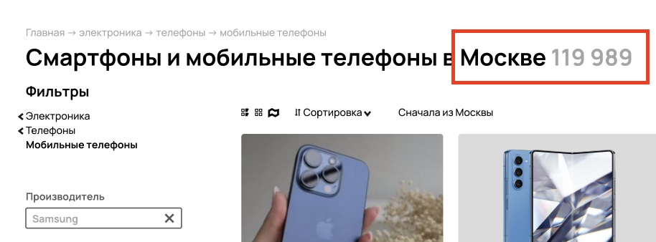
Подкатегория "Мобильные телефоны": при использовании фильтра максимальной цены выводятся устройства большей стоимости | AT-1 | 10005 | Bug | Avito_Test | High | STR: 1. Заходим на сайт 2. Выбираем категорию "Электроника" 3. Выбираем раздел "Телефоны" 4. Выбираем подкатегорию "Мобильные телефоны" 5. Указываем регион "Москва" 6. Устанавливаем фильтр "Производитель" (Samsung) 7. Устанавливаем фильтр максимальной цены (max 50000) Result: Отображаются устройства в тч стоимостью более 50 тыс руб (59999 руб) Expected result: Отображаются устройства стоимостью 50 тыс руб и ниже | 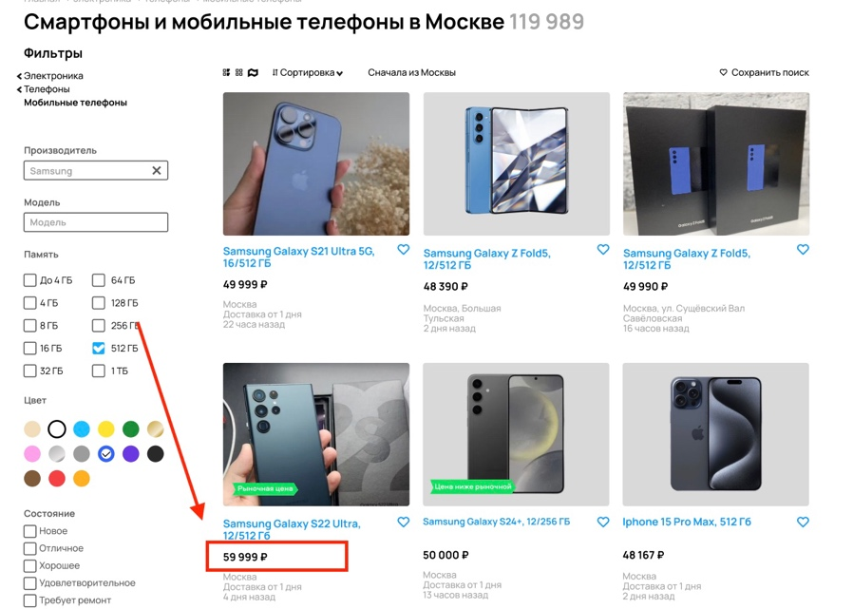
Подкатегория "Мобильные телефоны": при использовании фильтра "Цвет" выводятся устройства отличного цвета | AT-1 | 10006 | Bug | Avito_Test | Medium | STR: 1. Заходим на сайт 2. Выбираем категорию "Электроника" 3. Выбираем раздел "Телефоны" 4. Выбираем подкатегорию "Мобильные телефоны" 5. Указываем регион "Москва" 6. Устанавливаем фильтр "Производитель" (Samsung) 7. Устанавливаем фильтр "Цвет" (Синий) Result: Отображаются устройства в тч отличного цвета (серого) Expected result: Отображаются устройства только указанного цвета (синего) | 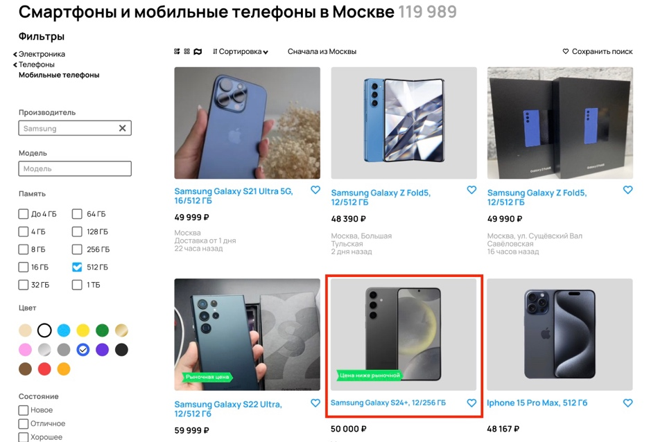
Подкатегория "Мобильные телефоны": при использовании фильтра "Производитель" выводятся устройства других производителей | AT-1 | 10007 | Bug | Avito_Test | High | STR: 1. Заходим на сайт 2. Выбираем категорию "Электроника" 3. Выбираем раздел "Телефоны" 4. Выбираем подкатегорию "Мобильные телефоны" 5. Указываем регион "Москва" 6. Устанавливаем фильтр "Производитель" (Samsung) Result: Отображаются устройства, в описании которых указан другой производитель (Iphone) Expected result: Отображаются устройства только выбранного производителя (Samsung) | 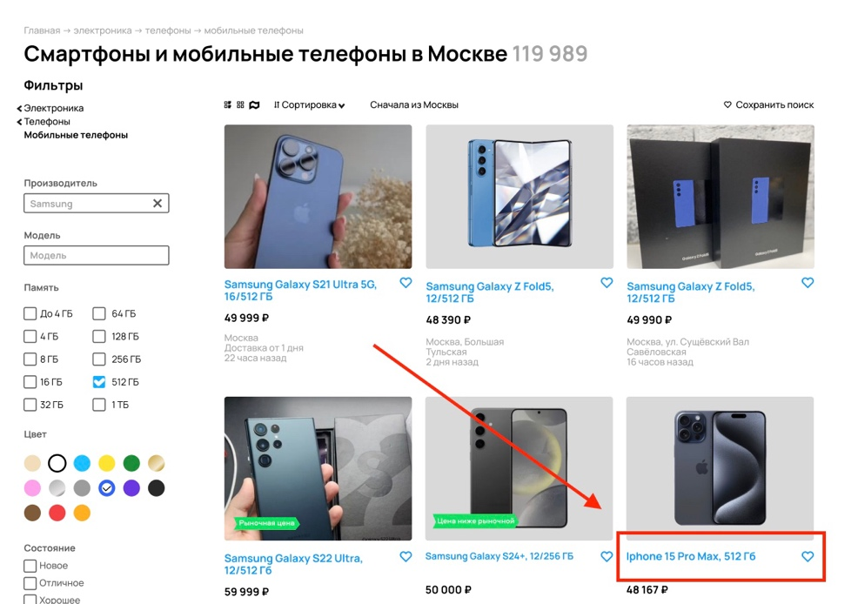
Подкатегория "Мобильные телефоны": при использовании фильтра "Память" выводятся устройства с другим объемом памяти | AT-1 | 10008 | Bug | Avito_Test | High | STR: 1. Заходим на сайт 2. Выбираем категорию "Электроника" 3. Выбираем раздел "Телефоны" 4. Выбираем подкатегорию "Мобильные телефоны" 5. Указываем регион "Москва" 6. Устанавливаем фильтр "Производитель" (Samsung) 7. Устанавливаем фильтр "Память" (512 Гб) Result: Отображаются устройства, в описании которых указан другой объем памяти (256Гб) Expected result: Отображаются устройства только с указанным объемом памяти (512 Гб) | 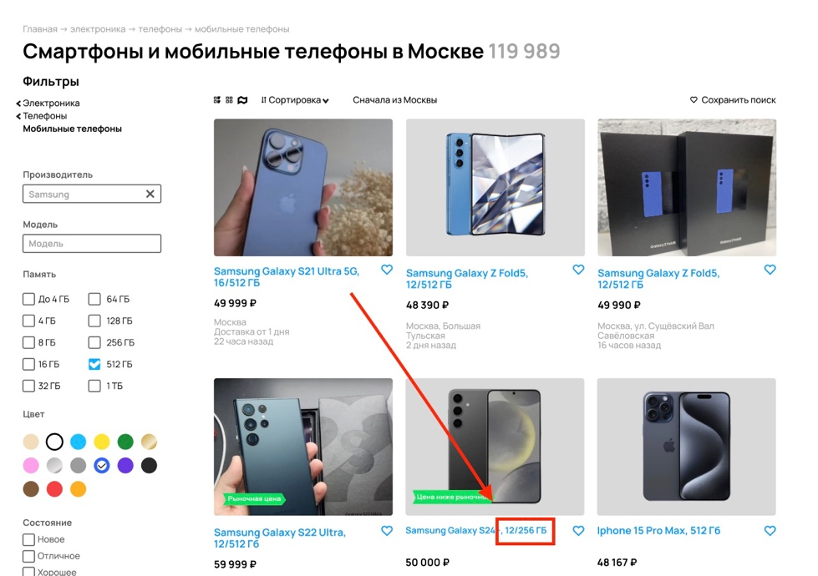
Названия устройств в результате поиска: аббревиатура Гигабайт указывается по-разному |  | 10009 | Bug | Avito_Test | Low | STR: 1. Заходим на сайт 2. Выбираем категорию "Электроника" 3. Выбираем раздел "Телефоны" 4. Выбираем подкатегорию "Мобильные телефоны" 5. Указываем регион "Москва" 6. Устанавливаем фильтр "Производитель" (Samsung) 7. Устанавливаем фильтр "Память" (512 Гб) 8. Устанавливаем фильтр "Цвет" (Синий) 9. Устанавливаем фильтр максимальной цены (max 50000) Result: В названии устройств аббревиатура Гигабайт отображается двумя способами: ГБ и Гб Expected result: В названии устройств аббревиатура Гигабайт отображается как ГБ | 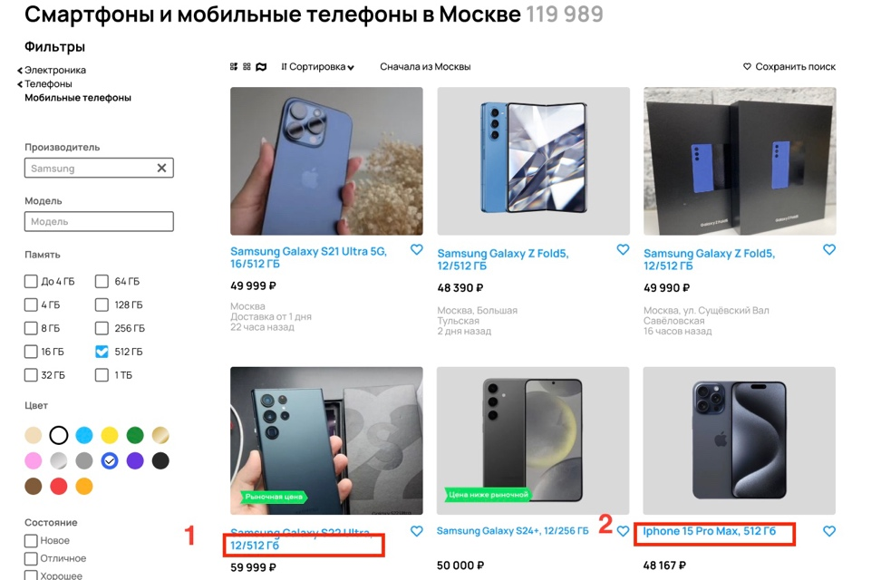
Объявленния, выданные по запросу: нет единообразия в отображении локации | AT-1 | 10010 | Bug | Avito_Test | Low | STR: 1. Заходим на сайт 2. Выбираем категорию "Электроника" 3. Выбираем раздел "Телефоны" 4. Выбираем подкатегорию "Мобильные телефоны" 5. Указываем регион "Москва" 6. Устанавливаем фильтр "Производитель" (Samsung) 7. Устанавливаем фильтр "Память" (512 Гб) 8. Устанавливаем фильтр "Цвет" (Синий) 9. Устанавливаем фильтр максимальной цены (max 50000) Result: Локация может содержать название города ("Москва"), название улицы и название метро Expected result: Локация содержит метро, если регион объявления совпадает с заданным и область и город в случае, если они отличаются | 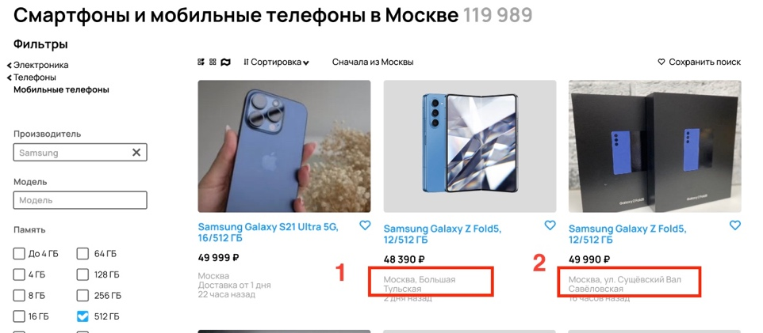
Объявление, выданное по запросу: несоответствие фото и описания | AT-1 | 10011 | Bug | Avito_Test | Medium | STR: 1. Заходим на сайт 2. Выбираем категорию "Электроника" 3. Выбираем раздел "Телефоны" 4. Выбираем подкатегорию "Мобильные телефоны" 5. Указываем регион "Москва" 6. Устанавливаем фильтр "Производитель" (Samsung) 7. Устанавливаем фильтр "Память" (512 Гб) 8. Устанавливаем фильтр "Цвет" (Синий) 9. Устанавливаем фильтр максимальной цены (max 50000) Result: К объявлению "Samsung Galaxy S21 Ultra 5G, 16/512 ГБ, 49 999 ₽" приложено фото с изображением Iphone Expected result: В объявлении "Samsung Galaxy S21 Ultra 5G, 16/512 ГБ, 49 999 ₽" фото соответствует описанию | 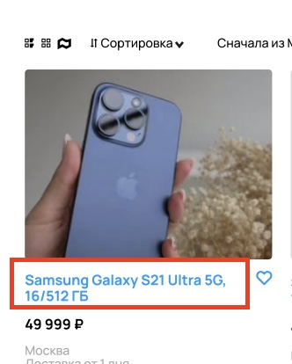
Объявление, выданное по запросу: опечатка в названии станции метро | AT-1 | 10012 | Bug | Avito_Test | Low | STR: 1. Заходим на сайт 2. Выбираем категорию "Электроника" 3. Выбираем раздел "Телефоны" 4. Выбираем подкатегорию "Мобильные телефоны" 5. Указываем регион "Москва" 6. Устанавливаем фильтр "Производитель" (Samsung) 7. Устанавливаем фильтр "Память" (512 Гб) 8. Устанавливаем фильтр "Цвет" (Синий) 9. Устанавливаем фильтр максимальной цены (max 50000) Result: К объявлению "Samsung Galaxy S21 Ultra 5G, 16/512 ГБ, 43 400 ₽" указана локация "Соколдо" Expected result: К объявлению "Samsung Galaxy S21 Ultra 5G, 16/512 ГБ, 43 400 ₽" указана локация "Сокол" | 